Soal Kuisioner
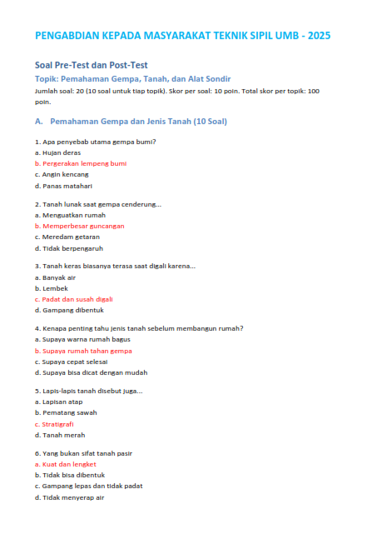
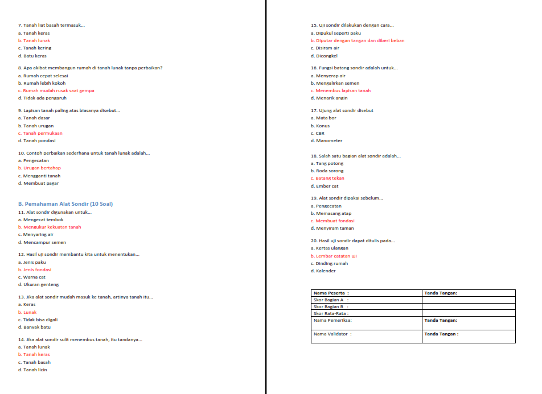

Olah Data
Aspek 1 (Gempa dan Jenis Tanah)
No | Nama Peserta | Skor Aspek 1 (Gempa & Tanah) | Skor Aspek 2 (Alat Sondir) | Skor Total (0–200) | Skor Rata-rata (0–100) | Kehadiran (Y/T) | Catatan Fasilitator | Skor Keaktifan | Skor Total | Pre-Test Aspek 1 | Post-Test Aspek 1 | Pre-Test Aspek 2 | Post-Test Aspek 2 | Peningkatan Aspek 1 (%) | Peningkatan Aspek 2 (%)
5 | Ade | 90 | 100 | 190 | 95 | Y | Sangat aktif | 5 | 97.5 | 60 | 90 | 30 | 100 | 50.0% | 233.3%
4 | Haelan | 90 | 90 | 180 | 90 | Y | Aktif | 4 | 85 | 50 | 90 | 30 | 90 | 80.0% | 200.0%
10 | Sangiru | 90 | 90 | 180 | 90 | Y | Sangat aktif | 5 | 95 | 50 | 90 | 30 | 90 | 80.0% | 200.0%
13 | Ahmad Rusdi | 70 | 90 | 160 | 80 | Y | Antusias | 5 | 90 | 60 | 70 | 20 | 90 | 16.7% | 350.0%
7 | Silin | 80 | 90 | 170 | 85 | Y | Aktif | 4 | 82.5 | 40 | 80 | 30 | 90 | 100.0% | 200.0%
1 | Rizky Fauzy | 80 | 80 | 160 | 80 | Y | Aktif | 4 | 80 | 40 | 80 | 20 | 80 | 100.0% | 300.0%
9 | Roni | 70 | 80 | 150 | 75 | Y | Cukup baik | 3 | 67.5 | 40 | 70 | 30 | 80 | 75.0% | 166.7%
15 | Entus | 70 | 70 | 140 | 70 | Y | Cukup | 3 | 65 | 40 | 70 | 20 | 70 | 75.0% | 250.0%
3 | Tohir | 80 | 80 | 160 | 80 | Y | Serius | 4 | 80 | 40 | 80 | 20 | 80 | 100.0% | 300.0%
8 | Ajid | 70 | 70 | 140 | 70 | Y | Cukup | 3 | 65 | 40 | 70 | 20 | 70 | 75.0% | 250.0%
14 | Dayat | 70 | 80 | 150 | 75 | Y | Diam tapi menyimak | 3 | 67.5 | 40 | 70 | 20 | 80 | 75.0% | 300.0%
12 | Suryanata | 70 | 70 | 140 | 70 | Y | Tertib | 3 | 65 | 40 | 70 | 20 | 70 | 75.0% | 250.0%
2 | Yuyu Yurol | 50 | 70 | 120 | 60 | Y | Cukup | 3 | 60 | 40 | 70 | 20 | 70 | 75.0% | 250.0%
Aspek 2 (Uji Sondir)
6 | Sapei | 60 | 60 | 120 | 60 | Y | Butuh pendampingan | 2 | 50 | 30 | 60 | 20 | 60 | 100.0% | 200.0%
11 | Odet | 60 | 60 | 120 | 60 | Y | Kurang aktif | 2 | 50 | 40 | 60 | 10 | 60 | 50.0% | 500.0%
 |  |  |  |  |  |  |  |  |  | 43.33 | 74.67 | 22.67 | 78.67 | 75.1% | 263.3% | 169.2%

Partisipasi dan Keaktifan Peserta

 |  |  |  |  |  |  |  |  |  |  |  | ``
 |  |  |  |  |  |  |  |  | 60%
 |  |  |  |  |  |  |  |  | 27%
 |  |  |  |  |  |  |  |  | 13%
 |  |  |  |  |  |  |  |  | 1

Rubrik Penilaian
